Planilha1
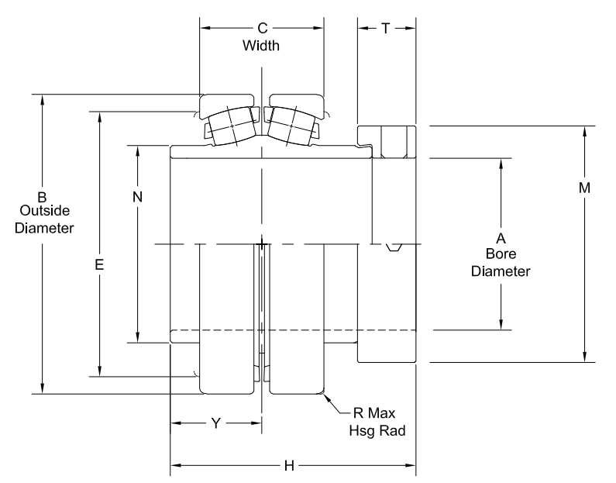
Medida | Significado | Valor [in] | Valor [mm] |  | ball diameter | 11.176
Shaft Diam | 1 15/16" | 1.9375 | 49.2125 |  | inner race diameter | 58.674
A | Bore Diam | 1.9375 | 49.2125 |  | outer race diameter | 81.026
B | Outside Diam | 3.5438 | 90.01252 |  | diametro medio | 69.85
C | Width | 1.53 | 38.862
E |  | 3.19 | 81.026 |  | perimetro medio | 219.44024685
H |  | 3.28 | 83.312 |  | numero de esferas | 18
M |  | 2.75 | 69.85
N |  | 2.31 | 58.674
Ângulo |  | 14 | 0.24434609528

 |  |  |  |  | Freq Geometria | Freq Catalogo | Razão
 |  |  |  | Gaiola | 14.079 | 0.24 | 58.6625
 |  |  |  | Inner | 346.57 | 5.39 | 64.298701299
 |  |  |  | Outer | 253.425 | 4.0566 | 62.472267416
 |  |  |  | Rolo | 203.31 | 3.72666 | 54.555553767

